方針・体制
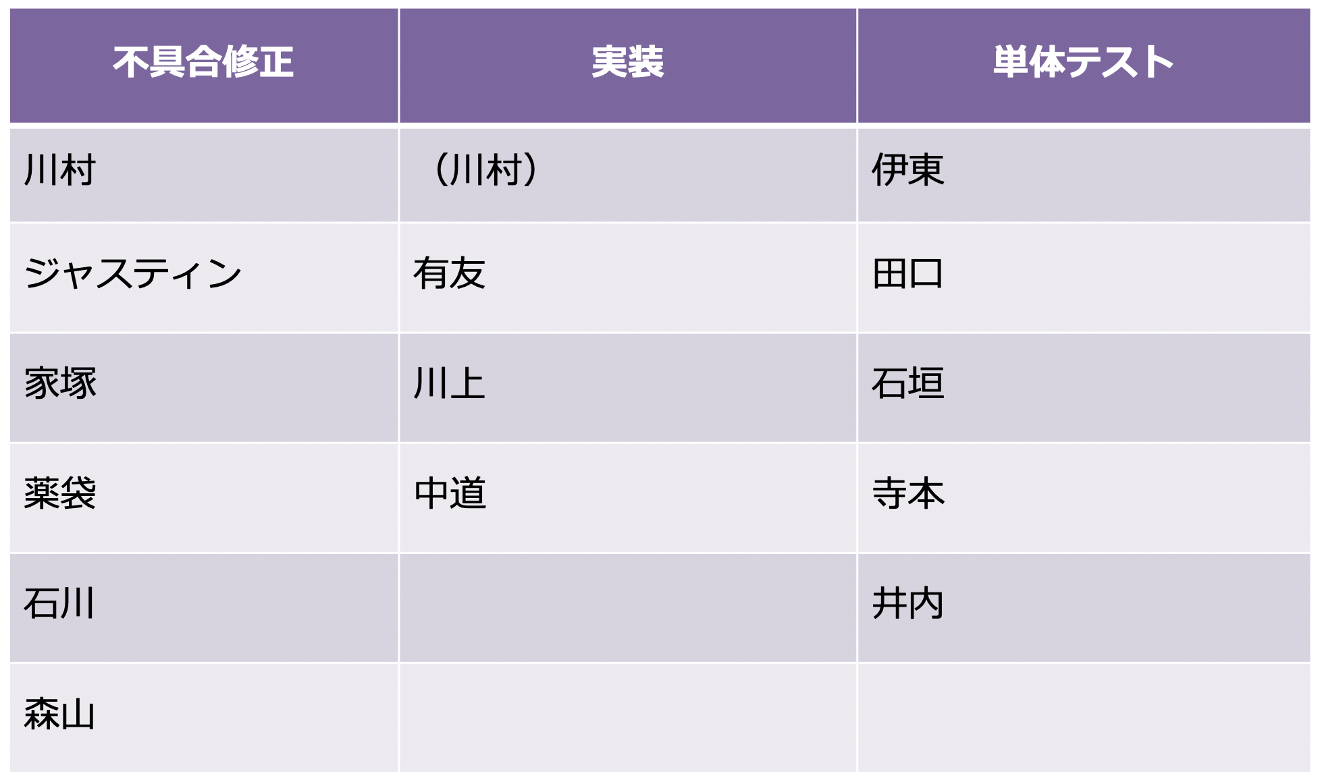
▼直近の体制見直し
来週からは体制の見直しを早々にかけながら、SP2〜SP5で出ている不具合を優先的に消化するところをメインに取り組む

▼今後の体制見直し（TM社担当分）
方針：SP2〜SP5の不具合解消に注力（専属リソースを充てる）
具体目標：1月中にSP2〜SP5が単体レベルで完了していること
体制分け：不具合対応、実装、単体テスト

▼体制

